Aufgabe 1 Kennzahlen
Waldhaus Bau AG - Aufgabe 1: Kennzahlen
Sie sind bereits daran ein kleines Waldhaus zu bauen. Dafür haben Sie einen Projektplan erstellt und wollen nun am Stichtag Nr. 8, alle Kennzahlen analysieren. Dafür müssen Sie die in Gelb eingefärbten Zellen mittels Formeln ausfüllen, alles andere wird Ihnen direkt ausgerechnet. Zur Erinnerung: - Plankosten werden mit den Totalkosten und der geplanten Fertigstellungsprozent multipliziert. - Earned Value wird mit den Kosten pro Tag und der effektiven Fertigstellungsprozent multipliziert.

Projetkplan
Stichtag (8 von 10)
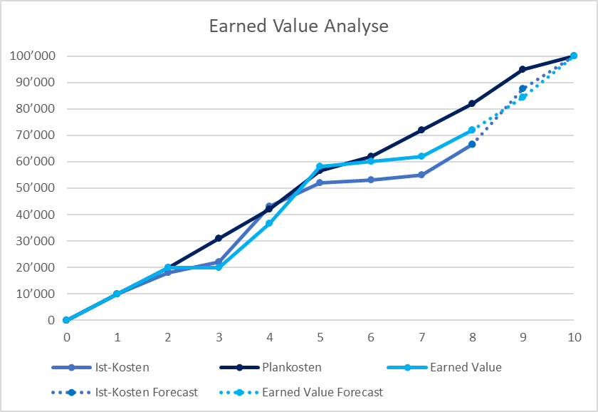

 |  | Aktivität | Startdatum | Enddatum | Dauer in Tagen | Kosten pro Tag | Totalkosten
Vorbereitungen, Bodenplatte |  | A | 2020-01-01 | 2020-01-03 | 2 | 10,000 | 20,000
Rohbau, Dach |  | B | 2020-01-03 | 2020-01-06 | 3 | 11,000 | 33,000
Fenster, Türen |  | C | 2020-01-05 | 2020-01-07 | 2 | 3,500 | 7,000
Installationen & Anschlüsse |  | D | 2020-01-06 | 2020-01-09 | 3 | 2,000 | 6,000
Innenausbau |  | E | 2020-01-07 | 2020-01-10 | 3 | 8,000 | 24,000
Fertigstellungsarbeiten |  | F | 2020-01-09 | 2020-01-11 | 2 | 5,000 | 10,000
 |  |  |  |  |  |  | 100,000
 |  |  |  |  |  |  |  |  |  | 10

 | Stichtag Auswertung |  |  |  | Analyse bis Stichtag 8
 | Aktivität | geplante Fertigstellung | effektive Fertigstellung |  | Aktivität | Ist-Kosten | Plankosten | Earned Value | Kostenabweichung | Kosteneffizienz-Index | Zeitabweichung | Zeiteffizienz-Index | Estimate at Completion EAC | Variance at Completion VAC
 | A | 100% | 100% |  | A | 18,000
 | B | 100% | 100% |  | B | 30,000
 | C | 100% | 100% |  | C | 5,000
 | D | 100% | 67% |  | D | 4,500
 | E | 67% | 33% |  | E | 9,000
 | F | 0% | 0% |  | F | 0
 |  |  |  |  | Total | 66,500 | 0 | 0

 |  |  |  |  |  |  |  |  | Interpretation? |  | Interpretation? |  | Interpretation | Interpretation
 | Formeln:

 | Kostenabweichung = Earned Value - Ist-Kosten
 | Kosteneffizienz-Index = Earned Value / Ist-Kosten

 | Zeitabweichung = Earned Value - Plankosten
 | Zeiteffizienz-Index = Earned Value / Plankosten

 | Estimate at Completion EAC = Istkosten zum Stichtag+ (Total Plankosten – Earned Value zum Stichtag) / (Kosteneffizienz * Zeiteffizienz)

 | Variance at Completion VAC = EAC – Total Plankosten

Aufgabe 2 EVA Grafik
Waldhaus Bau AG - Aufgabe: EVA Grafik
Sie sind bereits daran ein kleines Waldhaus zu bauen. Dafür haben Sie einen Projektplan erstellt und wollen nun bei jedem Stichtag die entsprechenden Werte analysieren. Dafür müssen Sie die in Gelb eingefärbten Zellen mit Formeln ausfüllen, alles andere wird Ihnen direkt ausgerechnet inkl. der Grafik (Earned Value Analyse). Kleiner Typ: Mit Zellenfixierung und anschliessend mit "Copy + Paste" arbeiten. Zur Erinnerung: - Plankosten werden mit den Totalkosten und der geplanten Fertigstellungsprozent multipliziert. - Earned Value wird mit den Kosten pro Tag und der effektiven Fertigstellungsprozent multipliziert. |  |  |  |  |  |  |  | Aktivität | Startdatum | Enddatum | Dauer in Tagen | Kosten pro Tag | Totalkosten
 |  |  |  |  |  |  | Vorbereitungen, Bodenplatte | A | 2020-01-01 | 2020-01-03 | 2 | 10,000 | 20,000
 |  |  |  |  |  |  | Rohbau, Dach | B | 2020-01-03 | 2020-01-06 | 3 | 11,000 | 33,000
 |  |  |  |  |  |  | Fenster, Türen | C | 2020-01-05 | 2020-01-07 | 2 | 3,500 | 7,000
 |  |  |  |  |  |  | Installationen & Anschlüsse | D | 2020-01-06 | 2020-01-09 | 3 | 2,000 | 6,000
 |  |  |  |  |  |  | Innenausbau | E | 2020-01-07 | 2020-01-10 | 3 | 8,000 | 24,000
 |  |  |  |  |  |  | Fertigstellungsarbeiten | F | 2020-01-09 | 2020-01-11 | 2 | 5,000 | 10,000
 |  |  |  |  |  |  |  |  |  |  |  |  | 100,000

Earned Value Analyse
 | Ist-Kosten |  | Plankosten |  | Earned Value |  | Ist-Kosten Forecast |  | Earned Value Forecast
0 | 0 | 0 | 0 | 0 | 0 | 8 | 66,500 | 8 | 0
1 | 10,000 | 1 | 0 | 1 | 0 | 9 | 87,500 | 9 | 0
2 | 18,000 | 2 | 0 | 2 | 0 | 10 | 0 | 10 | 0
3 | 22,000 | 3 | 0 | 3 | 0
4 | 43,000 | 4 | 0 | 4 | 0
5 | 52,000 | 5 | 0 | 5 | 0
6 | 53,000 | 6 | 0 | 6 | 0
7 | 55,000 | 7 | 0 | 7 | 0
8 | 66,500 | 8 | 0 | 8 | 0
 |  | 9 | 0
 |  | 10 | 0
Stichtag Auswertung |  |  | Analyse bis Stichtag |  | 0
Aktivität | geplante Fertigstellung | effektive Fertigstellung | Aktivität | Ist-Kosten | Plankosten | Earned Value
A | 0% | 0% | A | 0 |  |  |  |  |  |  |  |  |  | 0
B | 0% | 0% | B | 0 |  |  |  |  |  |  |  |  |  | 1
C | 0% | 0% | C | 0 |  |  |  |  |  |  |  |  |  | 2
D | 0% | 0% | D | 0 |  |  |  |  |  |  |  |  |  | 3
E | 0% | 0% | E | 0 |  |  |  |  |  |  |  |  |  | 4
F | 0% | 0% | F | 0 |  |  |  |  |  |  |  |  |  | 5
 |  |  | Total | 0 | 0 | 0 |  |  |  |  |  |  |  | 6
 |  |  |  |  |  |  |  |  |  |  |  |  |  | 7
 |  |  |  |  |  |  |  |  |  |  |  |  |  | 8
Stichtag Auswertung |  |  | Analyse bis Stichtag |  | 1 |  |  |  |  |  |  |  |  | 9
Aktivität | geplante Fertigstellung | effektive Fertigstellung | Aktivität | Ist-Kosten | Plankosten | Earned Value |  |  |  |  |  |  |  | 10
A | 50% | 50% | A | 10,000
B | 0% | 0% | B | 0
C | 0% | 0% | C | 0
D | 0% | 0% | D | 0
E | 0% | 0% | E | 0
F | 0% | 0% | F | 0
 |  |  | Total | 10,000 | 0 | 0
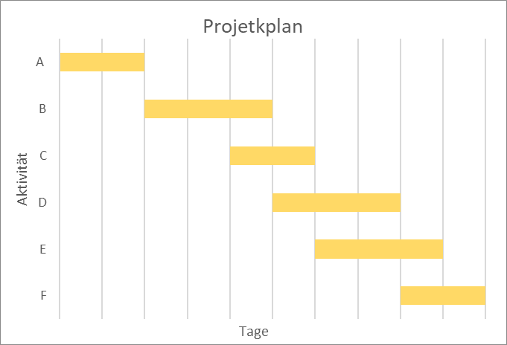

Stichtag Auswertung |  |  | Analyse bis Stichtag |  | 2
Aktivität | geplante Fertigstellung | effektive Fertigstellung | Aktivität | Ist-Kosten | Plankosten | Earned Value
A | 100% | 100% | A | 18,000
B | 0% | 0% | B | 0
C | 0% | 0% | C | 0
D | 0% | 0% | D | 0
E | 0% | 0% | E | 0
F | 0% | 0% | F | 0
 |  |  | Total | 18,000 | 0 | 0

Stichtag Auswertung |  |  | Analyse bis Stichtag |  | 3
Aktivität | geplante Fertigstellung | effektive Fertigstellung | Aktivität | Ist-Kosten | Plankosten | Earned Value
A | 100% | 100% | A | 18,000
B | 33% | 0% | B | 4,000
C | 0% | 0% | C | 0
D | 0% | 0% | D | 0
E | 0% | 0% | E | 0
F | 0% | 0% | F | 0
 |  |  | Total | 22,000 | 0 | 0

Stichtag Auswertung |  |  | Analyse bis Stichtag |  | 4
Aktivität | geplante Fertigstellung | effektive Fertigstellung | Aktivität | Ist-Kosten | Plankosten | Earned Value
A | 100% | 100% | A | 18,000
B | 67% | 50% | B | 25,000
C | 0% | 0% | C | 0
D | 0% | 0% | D | 0
E | 0% | 0% | E | 0
F | 0% | 0% | F | 0
 |  |  | Total | 43,000 | 0 | 0

Stichtag Auswertung |  |  | Analyse bis Stichtag |  | 5
Aktivität | geplante Fertigstellung | effektive Fertigstellung | Aktivität | Ist-Kosten | Plankosten | Earned Value
A | 100% | 100% | A | 18,000
B | 100% | 100% | B | 30,000
C | 50% | 75% | C | 4,000
D | 0% | 0% | D | 0
E | 0% | 0% | E | 0
F | 0% | 0% | F | 0
 |  |  | Total | 52,000 | 0 | 0

Stichtag Auswertung |  |  | Analyse bis Stichtag |  | 6
Aktivität | geplante Fertigstellung | effektive Fertigstellung | Aktivität | Ist-Kosten | Plankosten | Earned Value
A | 100% | 100% | A | 18,000
B | 100% | 100% | B | 30,000
C | 100% | 100% | C | 5,000
D | 33% | 0% | D | 0
E | 0% | 0% | E | 0
F | 0% | 0% | F | 0
 |  |  | Total | 53,000 | 0 | 0

Stichtag Auswertung |  |  | Analyse bis Stichtag |  | 7
Aktivität | geplante Fertigstellung | effektive Fertigstellung | Aktivität | Ist-Kosten | Plankosten | Earned Value
A | 100% | 100% | A | 18,000
B | 100% | 100% | B | 30,000
C | 100% | 100% | C | 5,000
D | 67% | 33% | D | 2,000
E | 33% | 0% | E | 0
F | 0% | 0% | F | 0
 |  |  | Total | 55,000 | 0 | 0

Stichtag Auswertung |  |  | Analyse bis Stichtag |  | 8
Aktivität | geplante Fertigstellung | effektive Fertigstellung | Aktivität | Ist-Kosten | Plankosten | Earned Value
A | 100% | 100% | A | 18000
B | 100% | 100% | B | 30000
C | 100% | 100% | C | 5000
D | 100% | 67% | D | 4500
E | 67% | 33% | E | 9000
F | 0% | 0% | F | 0
 |  |  | Total | 66,500 | 0 | 0

Stichtag Auswertung |  |  | Analyse bis Stichtag |  | 9
Aktivität | geplante Fertigstellung | effektive Fertigstellung | Aktivität | Ist-Kosten | Plankosten | Earned Value
A | 100% | 100% | A | 18000
B | 100% | 100% | B | 30000
C | 100% | 100% | C | 5000
D | 100% | 100% | D | 8500
E | 100% | 67% | E | 20000
F | 50% | 25% | F | 6000
 |  |  | Total | 87,500 | 0 | 0

Stichtag Auswertung |  |  | Analyse bis Stichtag |  | 10
Aktivität | geplante Fertigstellung | effektive Fertigstellung | Aktivität | Ist-Kosten | Plankosten | Earned Value
A | 100% | 100% | A | 18000
B | 100% | 100% | B | 30000
C | 100% | 100% | C | 5000
D | 100% | 100% | D | 8500
E | 100% | 100% | E | 30000
F | 100% | 100% | F | 8500
 |  |  | Total | 0 | 0 | 0

